ej3
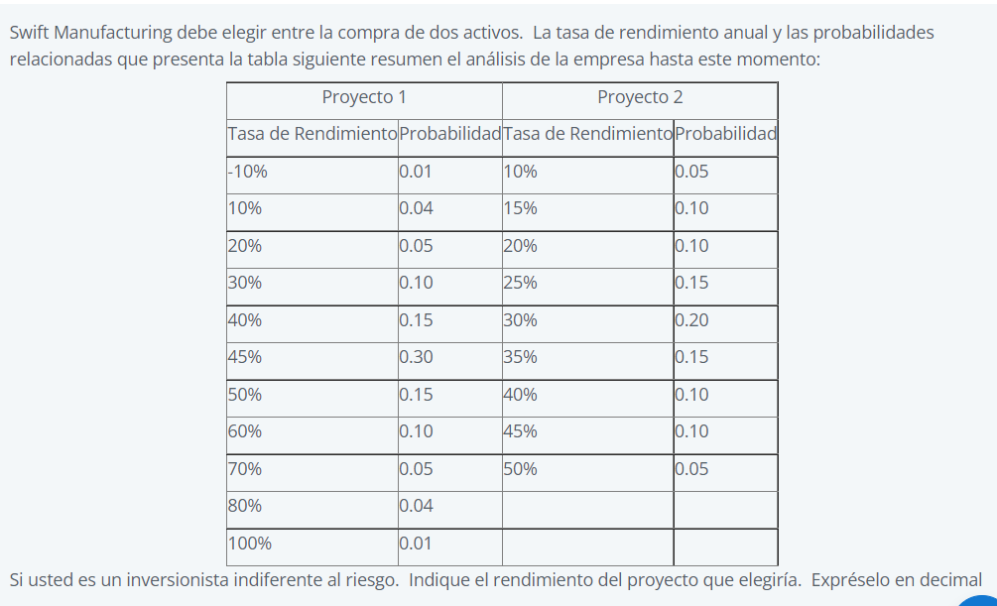

Proyecto 1 |  | Proyecto 2
Tasa de Rendimiento | Probabilidad | Tasa de Rendimiento | Probabilidad
-10% | 0.01 | 10% | 0.05
10% | 0.04 | 15% | 0.1
20% | 0.05 | 20% | 0.1
30% | 0.1 | 25% | 0.15
40% | 0.15 | 30% | 0.2 |  | Proyecto 1 | Proyecto 2
45% | 0.3 | 35% | 0.15 | Rendimiento K | 0.45 | 0.30
50% | 0.15 | 40% | 0.1
60% | 0.1 | 45% | 0.1
70% | 0.05 | 50% | 0.05
80% | 0.04 | 0 | 0
100% | 0.01 | 0 | 0

